projet pédagogique
 |  | 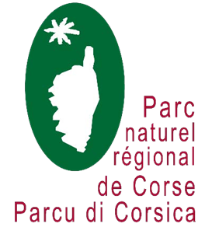
APPEL A PROJETS 2023-2024 « LINGUA CORSA È NATURA »
Un formulaire est à constituer pour chaque demande de financement. Il doit être complété puis retourné par mail pour le 17 novembre 2023 dernier délai à l'adresse suivante : nathalie.jupille@isula.corsica
ECOLE / EPLE
Nom
Adresse
Commune
Coordonnées du directeur (trice) / du chef d'établissement
Nom, Prénom
Email
Téléphone
Enseignant référent
Nom, Prénom
Discipline(s) enseignée(s)
E mail
Téléphone
Autre(s) professeur(s)
Classe
Niveau des élèves
Nombre d'élèves
Particularités eventuelles
Projet souhaité
Projet 1 (1er choix)
Projet 2 (second choix)
Intégration dans un projet pédagogique global
Intitulé du projet
Objectifs du projet (joindre une description détaillée du projet pédagogique accompagnée d'un devis de transport aux dates prévisionnelles fixées avec le PNRC)
Par la présente inscription :
je certifie avoir pris connaissance des modalités du présent dispositif ainsi que des conditions particulières du (des) projet(s) pour lesquels je sollicite une inscription de ma classe, je m’engage, en partenariat avec la structure intervenante, à mener à bien le projet pour lequel ma classe pourra être retenue et à produire des éléments de restitution en fin d’année scolaire 2023/2024.
Date : | Date :

Signature de l’enseignant référent | Signature et cachet du directeur (trice) d’école ou du chef d'établissement

